关系图
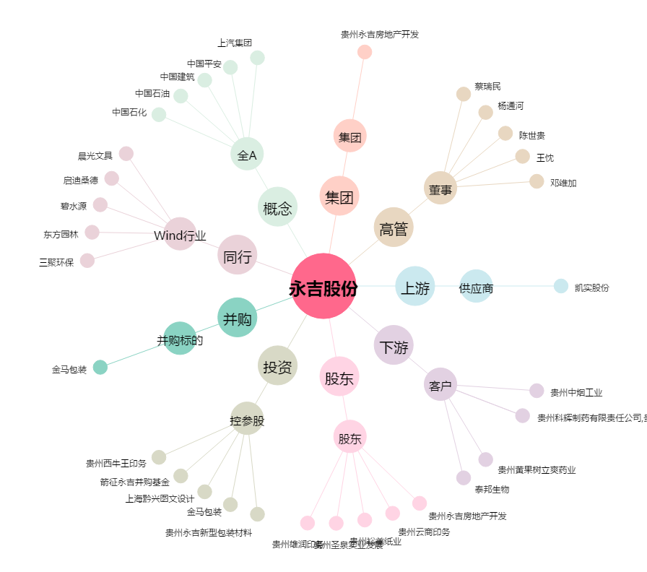
永吉股份[603058.SH] - 关系概览图

